Equity index graph
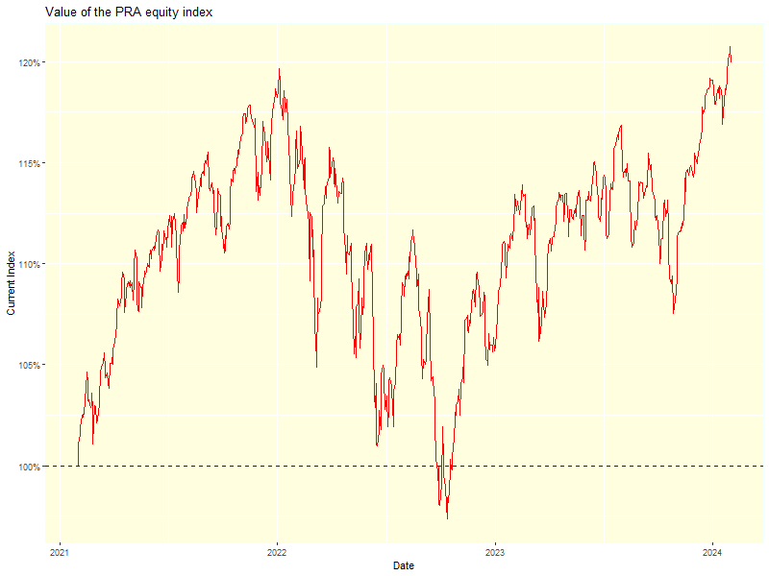

SAECC graph
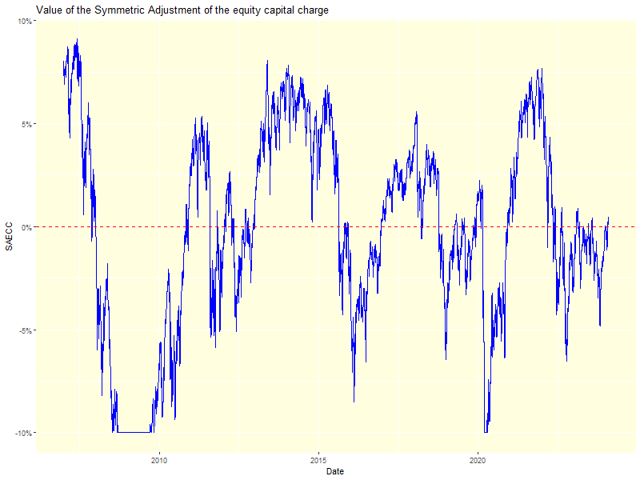

Explanation of columns I and J
Top of table |  |  | Bottom of table
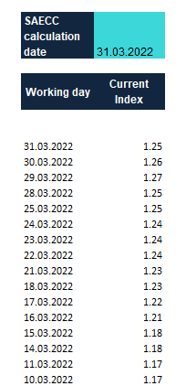

 | Final date for the SAECC calculation
 |  |  |  | This screencap shows the bottom of the same columns I and J. The constructed index is normalised to start at 1 and then tracks the changes from that date until the date of SAECC calculation.

 | Column I: All dates between the final date requested and the first date at the bottom of the table

 | Column J: This tracks the changes in the constructed index relative to the starting date. As you can see in the screencap to the right, the date 36 months prior to the final date (so the "first day" in the calculation process for that date) is recorded as 1. The subsequent days record the relative changes/movements in that index, to track its performance and therefore calculate the SAECC

The value of the Current Index is rebased to 1 on the First day
 |  | "First day" for the calculation of the SAECC as at 31/12/2020. This is 36 months minus one day from the valuation date.

Explanation of columns B to G
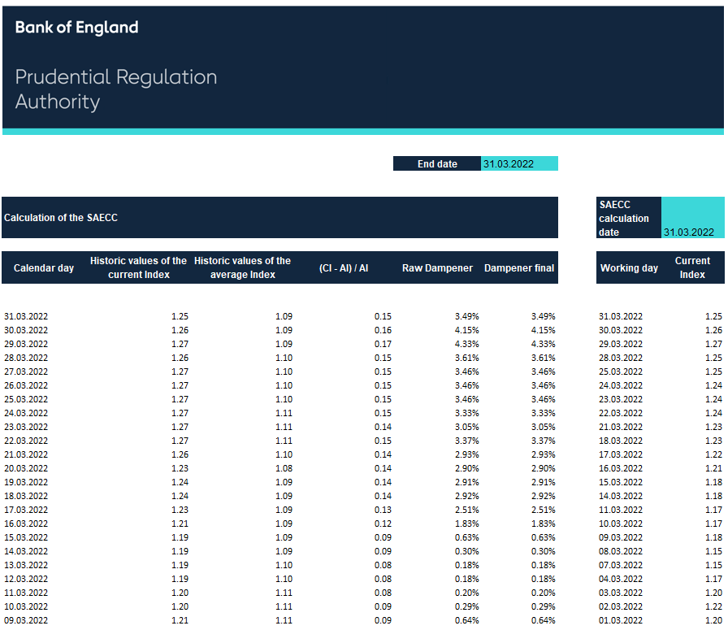

The value of the current index on the valuation date in column C is the same as in the top row of the current index in column J.

The value of the average index on the valuation date in column D is the average of all of the numbers in column J.

Column E shows an intermediate component of the dampener. The value of CI is in column C and the value of AI is in column D.

Column F shows the value of the dampener before the application of the corridor (between -10% to +10%). It is calculated as: 50% * (Column E - 8%)

Column G is the same as Column F if the figure is within the corridor (between -10% and +10%)

The historic values of the current and average index for earlier calendar days than the valuation date reflect a recalculation of columns I and J for a different 36 month period. For example, the values on 15 December 2020 use a last working day (top date in column I) of 15 December 2020 and a first working day (bottom date in column I) of 16 December 2017.

